2.クラス構成
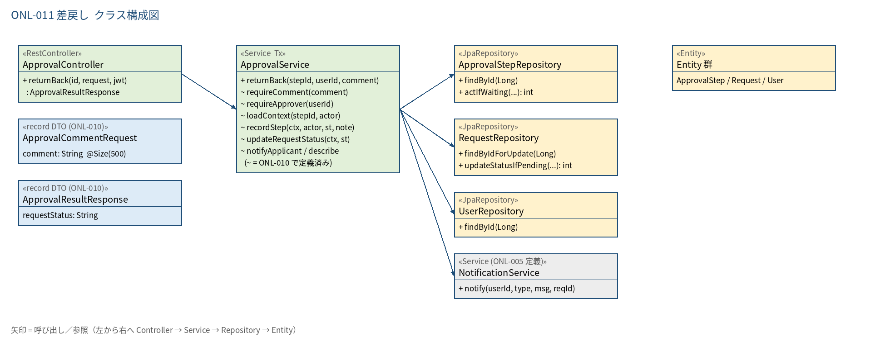
2.1 クラス構成図

3.シーケンス
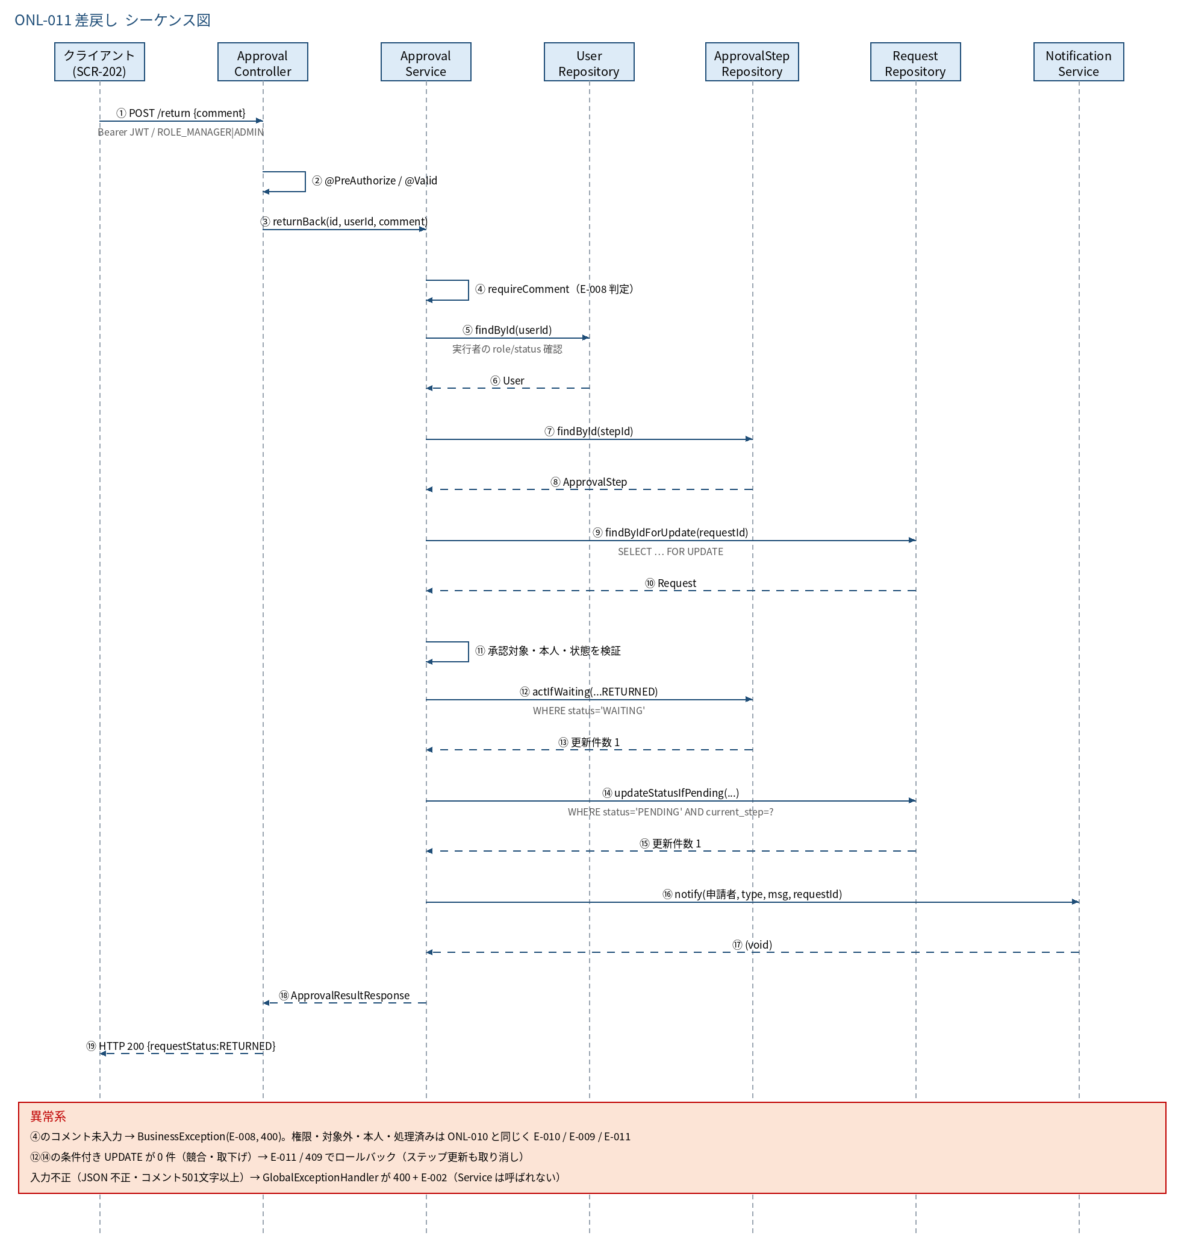
3.1 シーケンス図

5.処理フロー
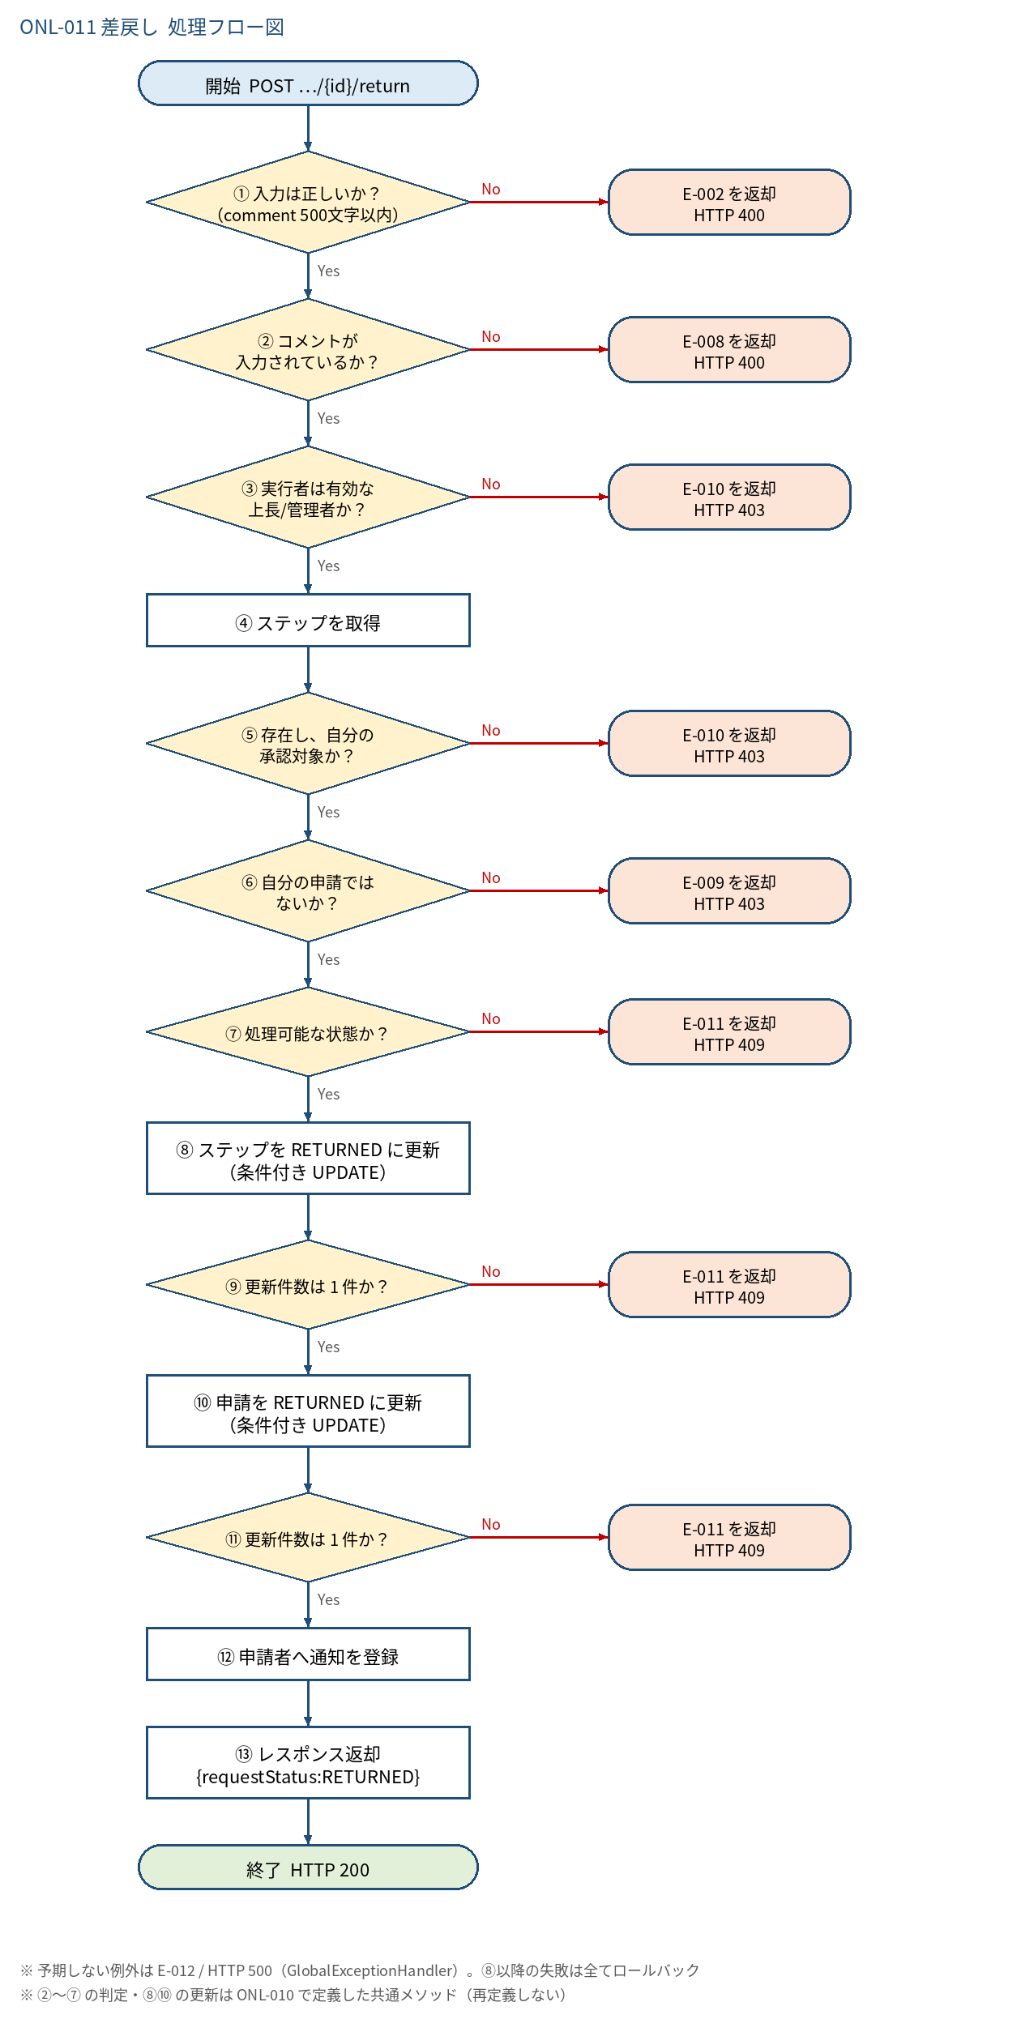
5.1 処理手順
No. | 処理 | 詳細 | 種別・分岐
① | 入力は正しいか？ （comment 500文字以内） | @Valid（ApprovalCommentRequest）。パス {id} が数値でなければ型変換エラー | 判定（No → E-002 を返却 HTTP 400）
② | コメントが 入力されているか？ | ApprovalService#requireComment：null・空・空白のみ（全角空白含む）は失敗。成功時は前後の空白を除去した値を使う | 判定（No → E-008 を返却 HTTP 400）
③ | 実行者は有効な 上長/管理者か？ | @PreAuthorize(hasAnyRole('MANAGER','ADMIN'))。さらに ApprovalService#requireApprover が users を DB 再取得し status＝ACTIVE かつ role∈{MANAGER,ADMIN} を確認 | 判定（No → E-010 を返却 HTTP 403）
④ | ステップを取得 | approval_steps を {id} で検索（ApprovalStepRepository#findById）。⑤の所有確認に合格した後、requests を行ロック付き取得（RequestRepository#findByIdForUpdate＝SELECT … FOR UPDATE） | 処理
⑤ | 存在し、自分の 承認対象か？ | ステップが存在しない → 失敗。1段目：approver_id＝自分。2段目：自分の role＝ADMIN（ApprovalService#loadContext） | 判定（No → E-010 を返却 HTTP 403）
⑥ | 自分の申請では ないか？ | requests.user_id ≠ 実行者ID | 判定（No → E-009 を返却 HTTP 403）
⑦ | 処理可能な状態か？ | step.status＝WAITING かつ request.status＝PENDING かつ request.current_step＝step.step_no | 判定（No → E-011 を返却 HTTP 409）
⑧ | ステップを RETURNED に更新 （条件付き UPDATE） | UPDATE approval_steps SET status='RETURNED', approver_id=実行者, comment, acted_at=now(clock) WHERE id=? AND status='WAITING'（updated_at は DB トリガで自動更新）（ApprovalService#recordStep） | 処理
⑨ | 更新件数は 1 件か？ | 0 件＝同時に他者が先に処理した（競合）。ロールバック | 判定（No → E-011 を返却 HTTP 409）
⑩ | 申請を RETURNED に更新 （条件付き UPDATE） | UPDATE requests SET status='RETURNED' WHERE id=? AND status='PENDING' AND current_step=step_no（ApprovalService#updateRequestStatus） | 処理
⑪ | 更新件数は 1 件か？ | 0 件＝取下げ等と競合。ロールバック（⑧のステップ更新も取り消される） | 判定（No → E-011 を返却 HTTP 409）
⑫ | 申請者へ通知を登録 | NotificationService#notify(申請者ID, NotificationType.REQUEST_RETURNED, 通知文, 申請ID)（type と requestId を notifications に保存）。管理者・上長への通知は行わない | 処理
⑬ | レスポンス返却 {requestStatus:RETURNED} | ApprovalResultResponse を返す | 処理

5.2 処理フロー図

